Sheet1
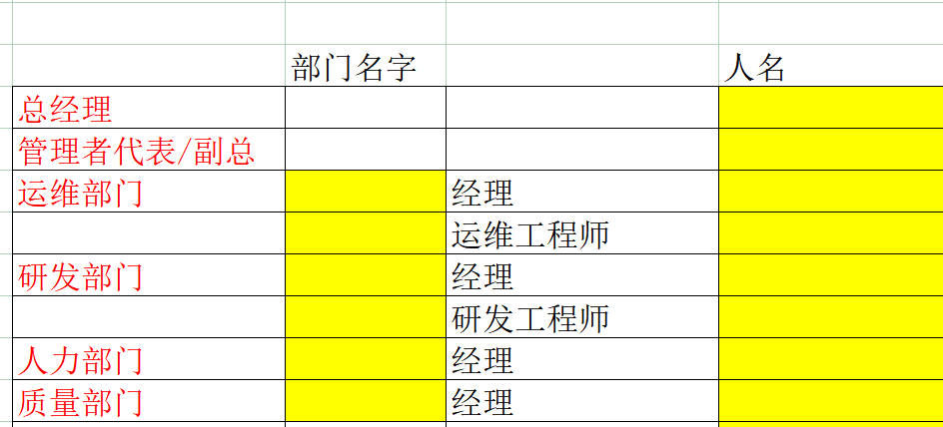
 | 部门名称
总经理 |  |  | 涂志云
副总 |  |  | 何峻
数智运营部门 | 数智运营部 | 经理 | 徐超超
 |  | 运维工程师 | 陈辉
研发部门 | 研究总院 | 经理 | 熊发云
 |  | 研发工程师 | 雷勇
人力部门 | 人力部 | 经理 | 陈萍
质量部门 | 质量管理部 | 经理 | 张翔

